Semáforo
Registros COVID-19, al 29 de abril del 2021 *

Datos actualizados al 30 de abril del 2021 a las 12:00:00 a.m.

Código departamento | Código municipio | Departamento | Municipio | Proyecciones preliminares, de Población INE | Total de tamizajes | Casos confirmados | Tasa por 100K Habitantes | Tasa Pruebas por 1000 | % de Positividad | Puntaje total | semaforo
TOTAL NACIONAL |  |  |  | 17109746 | 107782 | 16925 | 98.920229441 | 0.45 | 15.703
1 | 1 | GUATEMALA | GUATEMALA | 1204964 | 29555 | 3174 | 263.41 | 1.75 | 10.74 | 6.5 | >5 y <=7.5 | Total de municipios según color
1 | 2 | GUATEMALA | SANTA CATARINA PINULA | 86980 | 1417 | 183 | 210.39 | 1.16 | 12.91 | 6.5 | >5 y <=7.5 | Amarillo | Naranja | Rojo
1 | 3 | GUATEMALA | SAN JOSÉ PINULA | 89001 | 926 | 142 | 159.55 | 0.74 | 15.33 | 8 | >7.5 y <=10 | 54 | 148 | 138
1 | 4 | GUATEMALA | SAN JOSÉ DEL GOLFO | 8409 | 27 | 5 | 59.46 | 0.23 | 18.52 | 9 | >7.5 y <=10
1 | 5 | GUATEMALA | PALENCIA | 74517 | 388 | 102 | 136.88 | 0.37 | 26.29 | 10 | >7.5 y <=10
1 | 6 | GUATEMALA | CHINAUTLA | 123356 | 743 | 154 | 124.84 | 0.43 | 20.73 | 8.5 | >7.5 y <=10
1 | 7 | GUATEMALA | SAN PEDRO AYAMPUC | 66926 | 367 | 69 | 103.1 | 0.39 | 18.8 | 9 | >7.5 y <=10
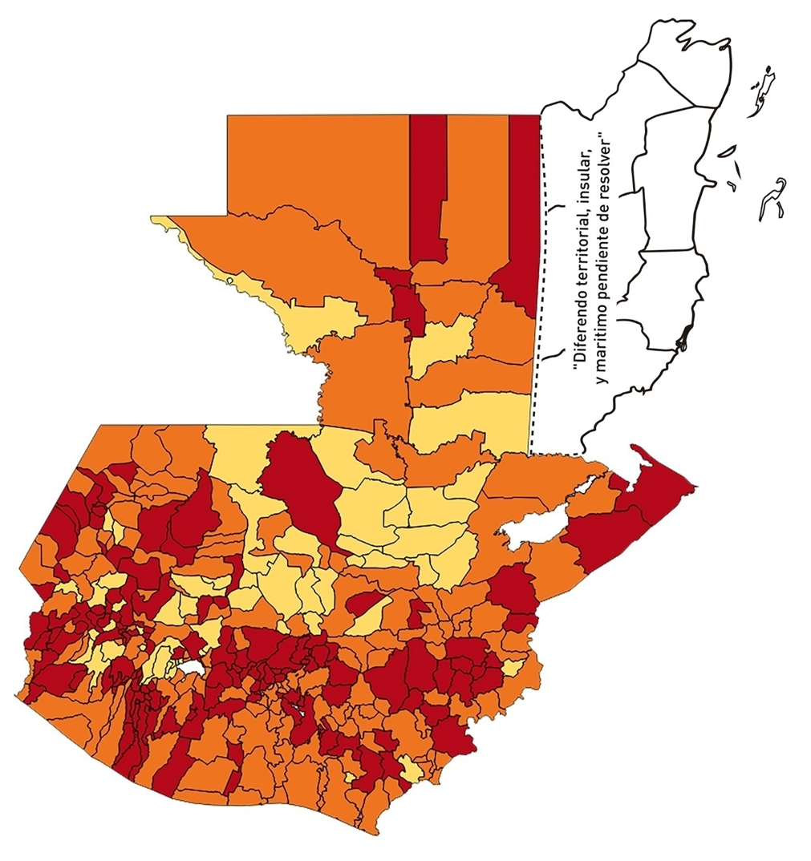
1 | 8 | GUATEMALA | MIXCO | 507220 | 7002 | 1112 | 219.23 | 0.99 | 15.88 | 7.5 | >5 y <=7.5
1 | 9 | GUATEMALA | SAN PEDRO SACATEPÉQUEZ | 55723 | 199 | 66 | 118.44 | 0.26 | 33.17 | 10 | >7.5 y <=10
1 | 10 | GUATEMALA | SAN JUAN SACATEPÉQUEZ | 281520 | 1691 | 258 | 91.65 | 0.43 | 15.26 | 8.5 | >7.5 y <=10
1 | 11 | GUATEMALA | SAN RAYMUNDO | 38739 | 209 | 48 | 123.91 | 0.39 | 22.97 | 9 | >7.5 y <=10
1 | 12 | GUATEMALA | CHUARRANCHO | 16872 | 112 | 22 | 130.39 | 0.47 | 19.64 | 8.5 | >7.5 y <=10
1 | 13 | GUATEMALA | FRAIJANES | 62906 | 994 | 123 | 195.53 | 1.13 | 12.37 | 6.5 | >5 y <=7.5
1 | 14 | GUATEMALA | AMATITLÁN | 150322 | 614 | 115 | 76.5 | 0.29 | 18.73 | 9 | >7.5 y <=10
1 | 15 | GUATEMALA | VILLA NUEVA | 475373 | 3286 | 618 | 130 | 0.49 | 18.81 | 8.5 | >7.5 y <=10
1 | 16 | GUATEMALA | VILLA CANALES | 166831 | 1084 | 184 | 110.29 | 0.46 | 16.97 | 8.5 | >7.5 y <=10
1 | 17 | GUATEMALA | SAN MIGUEL PETAPA | 148250 | 1031 | 210 | 141.65 | 0.50 | 20.37 | 8.5 | >7.5 y <=10
2 | 1 | EL PROGRESO | GUASTATOYA | 27201 | 436 | 58 | 213.23 | 1.14 | 13.3 | 6.5 | >5 y <=7.5
2 | 2 | EL PROGRESO | MORAZÁN | 12639 | 94 | 1 | 7.91 | 0.53 | 1.06 | 3.5 | >2.5 y <=5
2 | 3 | EL PROGRESO | SAN AGUSTÍN ACASAGUASTLÁN | 55039 | 380 | 51 | 92.66 | 0.49 | 13.42 | 7.5 | >5 y <=7.5
2 | 4 | EL PROGRESO | SAN CRISTÓBAL ACASAGUASTLÁN | 7939 | 80 | 19 | 239.32 | 0.72 | 23.75 | 8 | >7.5 y <=10
2 | 5 | EL PROGRESO | EL JÍCARO | 13509 | 332 | 13 | 96.23 | 1.76 | 3.92 | 5.5 | >5 y <=7.5
2 | 6 | EL PROGRESO | SANSARE | 13602 | 70 | 6 | 44.11 | 0.37 | 8.57 | 7 | >5 y <=7.5
2 | 7 | EL PROGRESO | SANARATE | 42203 | 975 | 131 | 310.4 | 1.65 | 13.44 | 6.5 | >5 y <=7.5
2 | 8 | EL PROGRESO | SAN ANTONIO LA PAZ | 22256 | 278 | 34 | 152.77 | 0.89 | 12.23 | 6.5 | >5 y <=7.5
3 | 1 | SACATEPEQUEZ | ANTIGUA GUATEMALA | 59091 | 1176 | 132 | 223.38 | 1.42 | 11.22 | 6.5 | >5 y <=7.5
3 | 2 | SACATEPEQUEZ | JOCOTENANGO | 23492 | 354 | 67 | 285.2 | 1.08 | 18.93 | 7.5 | >5 y <=7.5
3 | 3 | SACATEPEQUEZ | PASTORES | 19661 | 221 | 54 | 274.66 | 0.80 | 24.43 | 8 | >7.5 y <=10
3 | 4 | SACATEPEQUEZ | SUMPANGO | 46082 | 214 | 60 | 130.2 | 0.33 | 28.04 | 10 | >7.5 y <=10
3 | 5 | SACATEPEQUEZ | SANTO DOMINGO XENACOJ | 14455 | 63 | 17 | 117.61 | 0.31 | 26.98 | 10 | >7.5 y <=10
3 | 6 | SACATEPEQUEZ | SANTIAGO SACATEPÉQUEZ | 36982 | 384 | 103 | 278.51 | 0.74 | 26.82 | 9 | >7.5 y <=10
3 | 7 | SACATEPEQUEZ | SAN BARTOLOMÉ MILPAS ALTAS | 8642 | 87 | 8 | 92.57 | 0.72 | 9.2 | 7 | >5 y <=7.5
3 | 8 | SACATEPEQUEZ | SAN LUCAS SACATEPÉQUEZ | 28819 | 544 | 99 | 343.52 | 1.35 | 18.2 | 7.5 | >5 y <=7.5
3 | 9 | SACATEPEQUEZ | SANTA LUCÍA MILPAS ALTAS | 17422 | 290 | 49 | 281.25 | 1.19 | 16.9 | 7.5 | >5 y <=7.5
3 | 10 | SACATEPEQUEZ | MAGDALENA MILPAS ALTAS | 12766 | 68 | 18 | 141 | 0.38 | 26.47 | 10 | >7.5 y <=10
3 | 11 | SACATEPEQUEZ | SANTA MARÍA DE JESÚS | 26769 | 27 | 5 | 18.68 | 0.07 | 18.52 | 7 | >5 y <=7.5
3 | 12 | SACATEPEQUEZ | CIUDAD VIEJA | 41010 | 234 | 27 | 65.84 | 0.41 | 11.54 | 7.5 | >5 y <=7.5
3 | 13 | SACATEPEQUEZ | SAN MIGUEL DUEÑAS | 15562 | 111 | 19 | 122.09 | 0.51 | 17.12 | 8.5 | >7.5 y <=10
3 | 14 | SACATEPEQUEZ | ALOTENANGO | 28129 | 80 | 7 | 24.89 | 0.20 | 8.75 | 6 | >5 y <=7.5
3 | 15 | SACATEPEQUEZ | SAN ANTONIO AGUAS CALIENTES | 12716 | 33 | 4 | 31.46 | 0.19 | 12.12 | 7 | >5 y <=7.5
3 | 16 | SACATEPEQUEZ | SANTA CATARINA BARAHONA | 4569 | 24 | 4 | 87.55 | 0.38 | 16.67 | 9 | >7.5 y <=10
4 | 1 | CHIMALTENANGO | CHIMALTENANGO | 114720 | 669 | 135 | 117.68 | 0.42 | 20.18 | 8.5 | >7.5 y <=10
4 | 2 | CHIMALTENANGO | SAN JOSÉ POAQUIL | 33454 | 42 | 7 | 20.92 | 0.09 | 16.67 | 7 | >5 y <=7.5
4 | 3 | CHIMALTENANGO | SAN MARTÍN JILOTEPEQUE | 93517 | 150 | 35 | 37.43 | 0.11 | 23.33 | 8 | >7.5 y <=10
4 | 4 | CHIMALTENANGO | SAN JUAN COMALAPA | 59505 | 76 | 26 | 43.69 | 0.09 | 34.21 | 9 | >7.5 y <=10
4 | 5 | CHIMALTENANGO | SANTA APOLONIA | 23464 | 80 | 22 | 93.76 | 0.24 | 27.5 | 10 | >7.5 y <=10
4 | 6 | CHIMALTENANGO | TECPÁN GUATEMALA | 110891 | 246 | 100 | 90.18 | 0.16 | 40.65 | 10 | >7.5 y <=10
4 | 7 | CHIMALTENANGO | PATZÚN | 70685 | 70 | 18 | 25.47 | 0.07 | 25.71 | 9 | >7.5 y <=10
4 | 8 | CHIMALTENANGO | POCHUTA | 11116 | 45 | 18 | 161.93 | 0.29 | 40 | 10 | >7.5 y <=10
4 | 9 | CHIMALTENANGO | PATZICÍA | 40104 | 80 | 29 | 72.31 | 0.14 | 36.25 | 10 | >7.5 y <=10
4 | 10 | CHIMALTENANGO | SANTA CRUZ BALANYÁ | 10815 | 74 | 17 | 157.19 | 0.49 | 22.97 | 8.5 | >7.5 y <=10
4 | 11 | CHIMALTENANGO | ACATENANGO | 28417 | 49 | 7 | 24.63 | 0.12 | 14.29 | 6 | >5 y <=7.5
4 | 12 | CHIMALTENANGO | YEPOCAPA | 42153 | 66 | 18 | 42.7 | 0.11 | 27.27 | 9 | >7.5 y <=10
4 | 13 | CHIMALTENANGO | SAN ANDRÉS ITZAPA | 35087 | 68 | 9 | 25.65 | 0.14 | 13.24 | 7 | >5 y <=7.5
4 | 14 | CHIMALTENANGO | PARRAMOS | 20163 | 45 | 16 | 79.35 | 0.16 | 35.56 | 10 | >7.5 y <=10
4 | 15 | CHIMALTENANGO | ZARAGOZA | 29077 | 199 | 79 | 271.69 | 0.49 | 39.7 | 9.5 | >7.5 y <=10
4 | 16 | CHIMALTENANGO | EL TEJAR | 23198 | 104 | 25 | 107.77 | 0.32 | 24.04 | 9 | >7.5 y <=10
5 | 1 | ESCUINTLA | ESCUINTLA | 168193 | 1212 | 168 | 99.89 | 0.51 | 13.86 | 7.5 | >5 y <=7.5
5 | 2 | ESCUINTLA | SANTA LUCÍA COTZUMALGUAPA | 125854 | 1508 | 71 | 56.41 | 0.86 | 4.71 | 5.5 | >5 y <=7.5
5 | 3 | ESCUINTLA | LA DEMOCRACIA | 25703 | 103 | 17 | 66.14 | 0.29 | 16.5 | 9 | >7.5 y <=10
5 | 4 | ESCUINTLA | SIQUINALÁ | 25993 | 264 | 19 | 73.1 | 0.73 | 7.2 | 7 | >5 y <=7.5
5 | 5 | ESCUINTLA | MASAGUA | 48002 | 252 | 26 | 54.16 | 0.37 | 10.32 | 7 | >5 y <=7.5
5 | 6 | ESCUINTLA | TIQUISATE | 63422 | 567 | 63 | 99.33 | 0.64 | 11.11 | 7 | >5 y <=7.5
5 | 7 | ESCUINTLA | LA GOMERA | 52114 | 413 | 31 | 59.48 | 0.57 | 7.51 | 7.5 | >5 y <=7.5
5 | 8 | ESCUINTLA | GUANAGAZAPA | 17361 | 73 | 4 | 23.04 | 0.30 | 5.48 | 6 | >5 y <=7.5
5 | 9 | ESCUINTLA | PUERTO DE SAN JOSÉ | 67326 | 345 | 31 | 46.04 | 0.37 | 8.99 | 7 | >5 y <=7.5
5 | 10 | ESCUINTLA | IZTAPA | 20096 | 123 | 14 | 69.67 | 0.44 | 11.38 | 7.5 | >5 y <=7.5
5 | 11 | ESCUINTLA | PALÍN | 71172 | 201 | 23 | 32.32 | 0.20 | 11.44 | 7 | >5 y <=7.5
5 | 12 | ESCUINTLA | SAN VICENTE PACAYA | 18172 | 145 | 20 | 110.06 | 0.57 | 13.79 | 7.5 | >5 y <=7.5
5 | 13 | ESCUINTLA | NUEVA CONCEPCIÓN | 81233 | 568 | 130 | 160.03 | 0.50 | 22.89 | 8.5 | >7.5 y <=10
5 | 14 | ESCUINTLA | SIPACATE | 17838 | 187 | 23 | 128.94 | 0.75 | 12.3 | 7 | >5 y <=7.5
6 | 1 | SANTA ROSA | CUILAPA | 46974 | 312 | 51 | 108.57 | 0.47 | 16.35 | 8.5 | >7.5 y <=10
6 | 2 | SANTA ROSA | BARBERENA | 61079 | 215 | 84 | 137.53 | 0.25 | 39.07 | 10 | >7.5 y <=10
6 | 3 | SANTA ROSA | SANTA ROSA DE LIMA | 21415 | 77 | 8 | 37.36 | 0.26 | 10.39 | 7 | >5 y <=7.5
6 | 4 | SANTA ROSA | CASILLAS | 26059 | 152 | 13 | 49.89 | 0.42 | 8.55 | 6.5 | >5 y <=7.5
6 | 5 | SANTA ROSA | SAN RAFAEL LAS FLORES | 13850 | 129 | 11 | 79.42 | 0.67 | 8.53 | 7 | >5 y <=7.5
6 | 6 | SANTA ROSA | ORATORIO | 27115 | 142 | 26 | 95.89 | 0.37 | 18.31 | 9 | >7.5 y <=10
6 | 7 | SANTA ROSA | SAN JUAN TECUACO | 12825 | 11 | 1 | 7.8 | 0.06 | 9.09 | 5 | >2.5 y <=5
6 | 8 | SANTA ROSA | CHIQUIMULILLA | 64871 | 235 | 20 | 30.83 | 0.26 | 8.51 | 7 | >5 y <=7.5
6 | 9 | SANTA ROSA | TAXISCO | 36751 | 136 | 14 | 38.09 | 0.26 | 10.29 | 7 | >5 y <=7.5
6 | 10 | SANTA ROSA | SANTA MARÍA IXHUATÁN | 26721 | 67 | 9 | 33.68 | 0.18 | 13.43 | 7 | >5 y <=7.5
6 | 11 | SANTA ROSA | GUAZACAPÁN | 22197 | 12 | 3 | 13.52 | 0.04 | 25 | 6 | >5 y <=7.5
6 | 12 | SANTA ROSA | SANTA CRUZ NARANJO | 17875 | 57 | 6 | 33.57 | 0.23 | 10.53 | 7 | >5 y <=7.5
6 | 13 | SANTA ROSA | PUEBLO NUEVO VIÑAS | 29418 | 162 | 9 | 30.59 | 0.39 | 5.56 | 7 | >5 y <=7.5
6 | 14 | SANTA ROSA | NUEVA SANTA ROSA | 39286 | 266 | 26 | 66.18 | 0.48 | 9.77 | 7.5 | >5 y <=7.5
7 | 1 | SOLOLA | SOLOLÁ | 99934 | 160 | 33 | 33.02 | 0.11 | 20.63 | 8 | >7.5 y <=10
7 | 2 | SOLOLA | SAN JOSÉ CHACAYÁ | 5220 | 7 | 1 | 19.16 | 0.10 | 14.29 | 6 | >5 y <=7.5
7 | 3 | SOLOLA | SANTA MARÍA VISITACIÓN | 2602 | 2 | 0 | 0 | 0.05 | 0 | 4 | >2.5 y <=5
7 | 4 | SOLOLA | SANTA LUCÍA UTATLÁN | 21790 | 59 | 14 | 64.25 | 0.19 | 23.73 | 9 | >7.5 y <=10
7 | 5 | SOLOLA | NAHUALÁ | 93541 | 88 | 9 | 9.62 | 0.07 | 10.23 | 5 | >2.5 y <=5
7 | 6 | SOLOLA | SANTA CATARINA IXTAHUACÁN | 61274 | 49 | 7 | 11.42 | 0.06 | 14.29 | 5 | >2.5 y <=5
7 | 7 | SOLOLA | SANTA CLARA LA LAGUNA | 10340 | 2 | 0 | 0 | 0.01 | 0 | 4 | >2.5 y <=5
7 | 8 | SOLOLA | CONCEPCIÓN | 7214 | 1 | 0 | 0 | 0.01 | 0 | 4 | >2.5 y <=5
7 | 9 | SOLOLA | SAN ANDRÉS SEMETABAJ | 14861 | 18 | 3 | 20.19 | 0.09 | 16.67 | 7 | >5 y <=7.5
7 | 10 | SOLOLA | PANAJACHEL | 16101 | 61 | 13 | 80.74 | 0.27 | 21.31 | 9 | >7.5 y <=10
7 | 11 | SOLOLA | SANTA CATARINA PALOPÓ | 4882 | 3 | 1 | 20.48 | 0.04 | 33.33 | 8 | >7.5 y <=10
7 | 12 | SOLOLA | SAN ANTONIO PALOPÓ | 15752 | 5 | 2 | 12.7 | 0.02 | 40 | 7 | >5 y <=7.5
7 | 13 | SOLOLA | SAN LUCAS TOLIMÁN | 31805 | 60 | 7 | 22.01 | 0.13 | 11.67 | 6 | >5 y <=7.5
7 | 14 | SOLOLA | SANTA CRUZ LA LAGUNA | 7894 | 2 | 1 | 12.67 | 0.02 | 50 | 7 | >5 y <=7.5
7 | 15 | SOLOLA | SAN PABLO LA LAGUNA | 8004 | 3 | 0 | 0 | 0.03 | 0 | 4 | >2.5 y <=5
7 | 16 | SOLOLA | SAN MARCOS LA LAGUNA | 2944 | 2 | 0 | 0 | 0.05 | 0 | 4 | >2.5 y <=5
7 | 17 | SOLOLA | SAN JUAN LA LAGUNA | 13400 | 10 | 1 | 7.46 | 0.05 | 10 | 5 | >2.5 y <=5
7 | 18 | SOLOLA | SAN PEDRO LA LAGUNA | 11828 | 13 | 2 | 16.91 | 0.08 | 15.38 | 7 | >5 y <=7.5
7 | 19 | SOLOLA | SANTIAGO ATITLÁN | 44854 | 55 | 9 | 20.07 | 0.09 | 16.36 | 7 | >5 y <=7.5
8 | 1 | TOTONICAPAN | TOTONICAPÁN | 118960 | 995 | 129 | 108.44 | 0.60 | 12.96 | 7.5 | >5 y <=7.5
8 | 2 | TOTONICAPAN | SAN CRISTÓBAL TOTONICAPÁN | 42937 | 377 | 81 | 188.65 | 0.63 | 21.49 | 8 | >7.5 y <=10
8 | 3 | TOTONICAPAN | SAN FRANCISCO EL ALTO | 65521 | 183 | 21 | 32.05 | 0.20 | 11.48 | 7 | >5 y <=7.5
8 | 4 | TOTONICAPAN | SAN ANDRÉS XECUL | 29849 | 49 | 4 | 13.4 | 0.12 | 8.16 | 5 | >2.5 y <=5
8 | 5 | TOTONICAPAN | MOMOSTENANGO | 139552 | 404 | 81 | 58.04 | 0.21 | 20.05 | 9 | >7.5 y <=10
8 | 6 | TOTONICAPAN | SANTA MARÍA CHIQUIMULA | 58918 | 27 | 0 | 0 | 0.03 | 0 | 4 | >2.5 y <=5
8 | 7 | TOTONICAPAN | SANTA LUCÍA LA REFORMA | 25668 | 4 | 1 | 3.9 | 0.01 | 25 | 6 | >5 y <=7.5
8 | 8 | TOTONICAPAN | SAN BARTOLO | 12459 | 54 | 6 | 48.16 | 0.31 | 11.11 | 7 | >5 y <=7.5
9 | 1 | QUETZALTENANGO | QUETZALTENANGO | 200491 | 4741 | 1070 | 533.69 | 1.69 | 22.57 | 7.5 | >5 y <=7.5
9 | 2 | QUETZALTENANGO | SALCAJÁ | 21222 | 332 | 91 | 428.8 | 1.12 | 27.41 | 8.5 | >7.5 y <=10
9 | 3 | QUETZALTENANGO | OLINTEPEQUE | 38808 | 157 | 30 | 77.3 | 0.29 | 19.11 | 9 | >7.5 y <=10
9 | 4 | QUETZALTENANGO | SAN CARLOS SIJA | 35437 | 179 | 49 | 138.27 | 0.36 | 27.37 | 10 | >7.5 y <=10
9 | 5 | QUETZALTENANGO | SIBILIA | 8920 | 93 | 29 | 325.11 | 0.74 | 31.18 | 9 | >7.5 y <=10
9 | 6 | QUETZALTENANGO | CABRICÁN | 27720 | 73 | 20 | 72.15 | 0.19 | 27.4 | 10 | >7.5 y <=10
9 | 7 | QUETZALTENANGO | CAJOLÁ | 19116 | 41 | 10 | 52.31 | 0.15 | 24.39 | 8 | >7.5 y <=10
...

